Sheet1
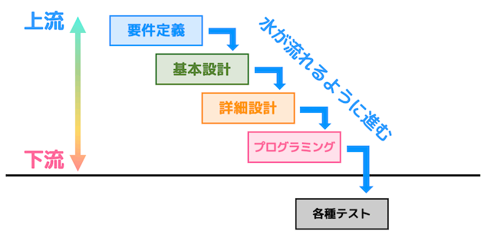
・システム設計って、何か指す。

 |  | 要件定義
 |  | 基本設計・外部設計
 |  | 詳細設計・内部設計
 |  | 製造・実装
 |  | 単体テスト・UT
 |  | 単体テストツール：JUNIT
 |  | 結合テスト
 |  | ①ITA（内部結合テスト）
 |  |  | ・シナリオ作成
 |  |  | ・打鍵を行う
 |  |  | ・成果物（画面キャプチャ、ログ、DB） | 緑色エリア：エンジニアに対して必須です。
 |  | ②ITB（外部結合テスト）
 |  |  | ・シナリオ作成（お客様が作ったもの）
 |  |  | ・打鍵を行う
 |  |  | ・成果物（画面キャプチャ、ログ、DB）
 |  | 総合テスト・STテスト
 |  | ・シナリオ作成（お客様が作ったもの）
 |  | ・打鍵（画面キャプチャ、ログ）
 |  | 品質テスト・PTテスト

２W１H規則 → WHAT、WHO、HOW

https://products.sint.co.jp/ober/blog/system_design_flow

基本設計
資料：要件定義書
作成：画面一覧表、画面レイアウト、画面遷移図、帳票設計図、バッチ処理一覧、エンティティ定義書、コード一覧、インタフェース一覧
成果物：基本設計書

詳細設計
資料：基本設計書
作成：
①画面系：該当画面の画面遷移図、画面入出力項目定義書、チェック仕様（単体チェック、相関チェック）、処理フロー、ロジック詳細、SQL文、該当機能のエラー情報一覧、該当機能のER図、該当機能と関すテーブルのCRUD図
②帳票系：処理フロー、ロジック詳細、SQL文、該当機能のエラー情報一覧、該当機能のER図、該当機能と関すテーブルのCRUD図
③バッチ：処理フロー、ロジック詳細、SQL文、該当機能のエラー情報一覧、該当機能のER図、該当機能と関すテーブルのCRUD図
成果物：詳細設計書

単体テスト
作成：
ホワイトボックステスト（クラス単位）
ブラックボックステスト（機能単位）
使用ツール：
Java言語 …… JUnit
成果物：カバレッジ（中文是覆盖率）（▲重要）
備考：JUNITの使い方 |  |  | https://camp.trainocate.co.jp/magazine/whats-junit/

結合テスト
結合テストとは、単体テストを終えた各モジュールを組み合わせて、意図した通りの動作や挙動になっているかを確認するテストです。
仕様書：テスト概要、テストシナリオ、テストケース、テスト実施担当者、テスト結果確認者、テストスケジュール
ITa：内部結合テスト（サブシステム内）
 | ・シナリオ作成
 | ・打鍵を行う
 | ・成果物（画面キャプチャ、ログ、DB）
ITb：外部結合テスト（サブシステム間）
 | ・シナリオ作成（お客様が作ったもの）
 | ・打鍵を行う
 | ・成果物（画面キャプチャ）

総合テスト
結合テストを無事通過した後は、全てのプログラムとサブシステムを結合し、そのシステムが全体的に想定した通りに作動するか否かをチェックするシステムテストを行います。
仕様書：テスト概要、テストシナリオ、テストケース、テスト実施担当者、テスト結果確認者、テストスケジュール

ER図
定義：エンティティとリレーションシップの略となります。つまりシステムのデータやデータ間の処理構造を設計します
作成：エンティティ名，アトリビュート，アイデンティファイア，リレーションシップ組み合わせて作ります

